Taille
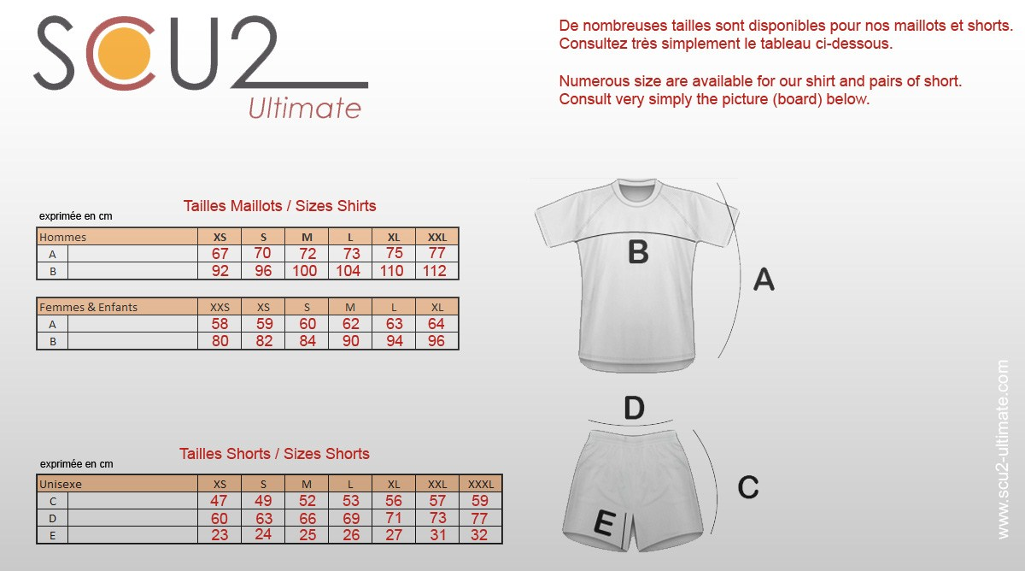

Détail commande
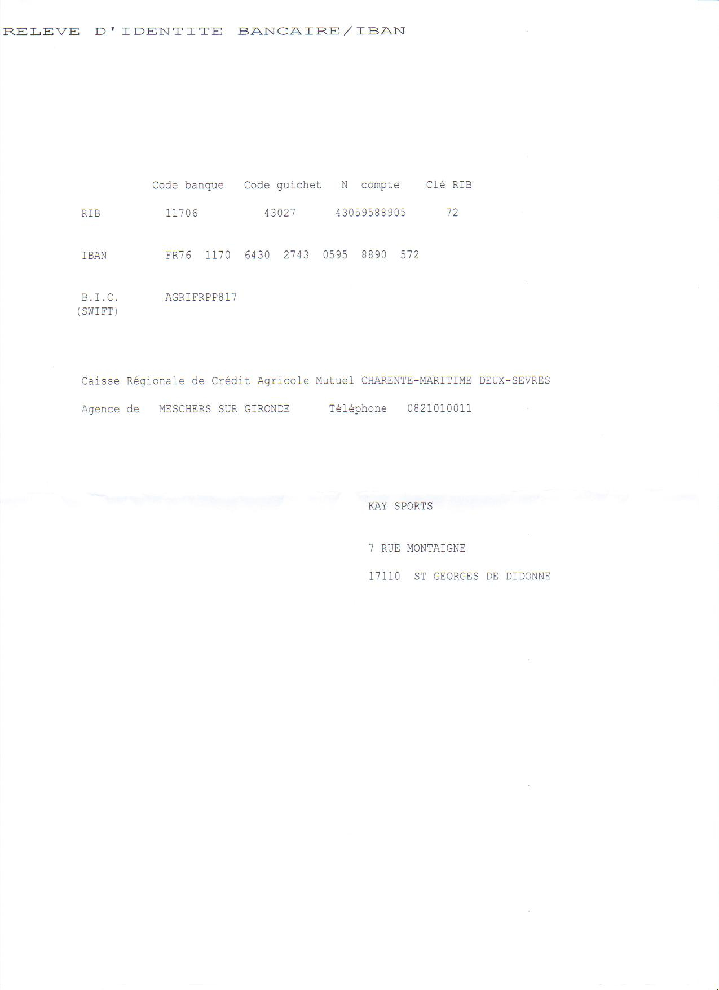
Information personnelle
Votre nom et prenom
Nom de votre équipe
Adresse postale
Ville et Pays
Email
Téléphone

Merci de nous faire parvenir l'intégralité de votre règlement ainsi que
les Conditions générales de ventes signé par courrier à :

Kay sports
7 rue montaigne
17110 St Georges de didonne
France
contact@scu2-ultimate.com

Ou par virement :

